0、記入要領
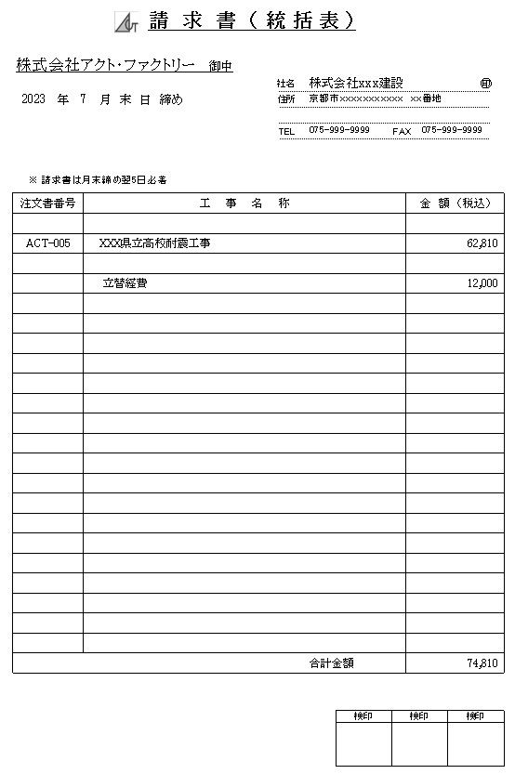
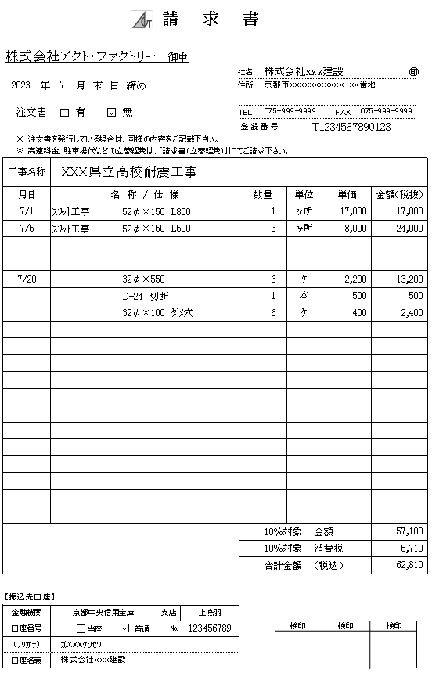
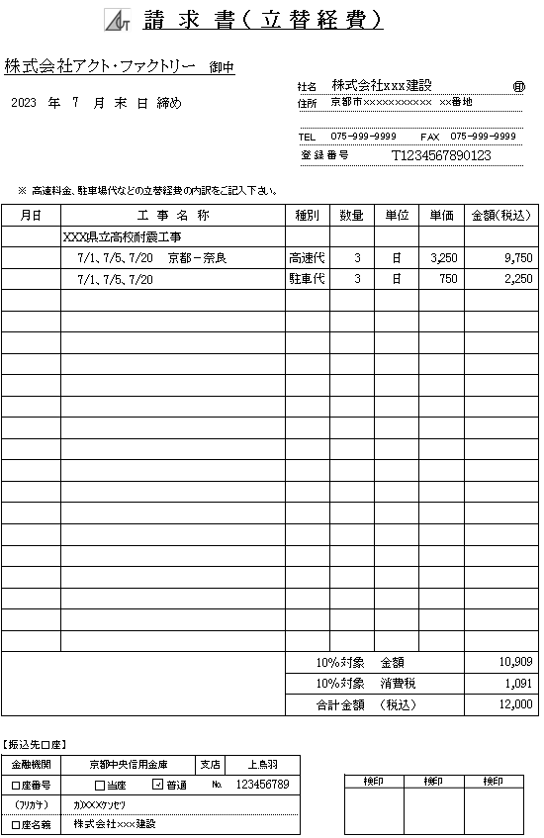

請求書記入要領
 |  |  |  |  |  |  | 2023年7月
■ |  | 各種請求書の記入内容 |  |  |  |  | 株式会社アクト・ファクトリー

ｲﾝﾎﾞｲｽ |  | 請 求 書 名 | 請 求 書 様 式 | 税抜/税込 |  | 記 入 内 容

 |  | 請求書（統括表） | 請求書-様式① | 明細は、税込 | ①-1 | 「請求書」の工事別請求合計金額（税込）を記入する。
 |  |  |  |  | ①-2 | 「請求書（立替経費）」の請求合計金額（税込）を記入する。 この時の工事名称は 立替経費 とする。
 |  |  |  |  | ①-3 | 「請求書（統括表）」合計金額が該当月の請求合計金額（税込）となる。

適格請求書
 |  | 請求書 | 請求書-様式② | 明細は、税抜 | ②-1 | 適格請求書発行事業者は、必ず、登録番号を記入ください。 複数枚ある場合は、すべてにご記入ください
 |  |  |  |  | ②-2 | 工事別、注文書有無別に「請求書」を作成する。
 |  |  |  |  | ②-3 | 注文書の 有・無 に必ずチェックする。
 |  |  |  |  | ②-4 | 高速料金や駐車料金の立替経費は記入しない。

 |  | 請求書（立替経費） | 請求書-様式③ | 明細は、税込 | ③-1 | 適格請求書発行事業者は、必ず、登録番号を記入ください。 複数枚ある場合は、すべてにご記入ください
 |  |  |  |  | ③-2 | 高速料金や駐車料金の立替経費専用の請求書
 |  |  |  |  | ③-3 | 必ず工事名称を記入する。

■ | 以下、請求書記入サンプル

1、請求書（統括表）
請 求 書 （ 統 括 表 ）

㊞
㊞
㊞
株式会社アクト・ファクトリー 御中
 |  |  |  |  | 社名
 |  | 年 |  | 月 末 日 締め | 住所

 |  |  |  |  | TEL |  |  | FAX

 | ※ 請求書は月末締め翌5日必着
注文書番号 |  |  | 工 事 名 称 |  |  |  |  |  | 金 額 （税込）

 |  |  |  |  |  | 合計金額 |  |  | 0

 |  |  |  |  |  |  | 検印 |  | 検印 | 検印

2、請求書
請 求 書

㊞
㊞
株式会社アクト・ファクトリー 御中
 |  |  |  |  |  |  |  |  |  |  | 社名
 |  |  | 年 |  | 月 末 日 締め |  |  |  |  |  | 住所

 | 注文書 |  |  |  | 有 |  | 無 |  |  |  | TEL |  |  |  |  |  | FAX
 |  |  |  |  |  |  |  |  |  |  | 登 録 番 号

 | ※ | 注文書を発行している場合は、同様の内容をご記載下さい。
 | ※ | 高速料金、駐車場代などの立替経費は、「請求書（立替経費）」にてご請求下さい。
工事名称
月日 |  |  |  | 名 称 / 仕 様 |  |  |  |  |  |  |  | 数量 |  |  | 単位 | 単価 |  | 金額（税抜）
 |  |  |  |  |  |  |  |  |  |  |  |  |  |  |  |  |  | 0
 |  |  |  |  |  |  |  |  |  |  |  |  |  |  |  |  |  | 0
 |  |  |  |  |  |  |  |  |  |  |  |  |  |  |  |  |  | 0
 |  |  |  |  |  |  |  |  |  |  |  |  |  |  |  |  |  | 0
 |  |  |  |  |  |  |  |  |  |  |  |  |  |  |  |  |  | 0
 |  |  |  |  |  |  |  |  |  |  |  |  |  |  |  |  |  | 0
 |  |  |  |  |  |  |  |  |  |  |  |  |  |  |  |  |  | 0
 |  |  |  |  |  |  |  |  |  |  |  |  |  |  |  |  |  | 0
 |  |  |  |  |  |  |  |  |  |  |  |  |  |  |  |  |  | 0
 |  |  |  |  |  |  |  |  |  |  |  |  |  |  |  |  |  | 0
 |  |  |  |  |  |  |  |  |  |  |  |  |  |  |  |  |  | 0
 |  |  |  |  |  |  |  |  |  |  |  |  |  |  |  |  |  | 0
 |  |  |  |  |  |  |  |  |  |  |  |  |  |  |  |  |  | 0
 |  |  |  |  |  |  |  |  |  |  |  |  |  |  |  |  |  | 0
 |  |  |  |  |  |  |  |  |  |  |  |  |  |  |  |  |  | 0
 |  |  |  |  |  |  |  |  |  |  |  |  |  |  |  |  |  | 0
 |  |  |  |  |  |  |  |  |  |  |  |  |  |  |  |  |  | 0
 |  |  |  |  |  |  |  |  |  |  |  |  |  |  |  |  |  | 0
 |  |  |  |  |  |  |  |  |  |  |  |  |  |  |  |  |  | 0
 |  |  |  |  |  |  |  |  |  |  |  |  | 10％対象 金額 |  |  |  |  | 0
 |  |  |  |  |  |  |  |  |  |  |  |  | 10％対象 消費税 |  |  |  |  | 0
 |  |  |  |  |  |  |  |  |  |  |  |  | 合計金額 （税込） |  |  |  |  | 0

【振込先口座】
金融機関 |  |  |  |  |  |  |  |  | 支店
口座番号 |  |  |  |  |  | 当座 |  | 普通 |  | № |  |  |  | 検印 |  |  | 検印 |  | 検印
（ﾌﾘｶﾞﾅ）
口座名義

3、請求書 (立替経費)
請 求 書 （ 立 替 経 費 ）

㊞
株式会社アクト・ファクトリー 御中
 |  |  |  |  |  |  |  |  |  |  | 社名
 |  |  | 年 |  | 月 末 日 締め |  |  |  |  |  | 住所

 |  |  |  |  |  |  |  |  |  |  | TEL |  |  |  |  | FAX
 |  |  |  |  |  |  |  |  |  |  | 登 録 番 号

 | ※ | 高速料金、駐車場代などの立替経費の内訳をご記入下さい。
月日 |  |  |  | 工 事 名 称 |  |  |  |  |  | 種別 |  |  | 数量 |  | 単位 | 単価 | 金額（税込）
 |  |  |  |  |  |  |  |  |  |  |  |  |  |  |  |  | 0
 |  |  |  |  |  |  |  |  |  |  |  |  |  |  |  |  | 0
 |  |  |  |  |  |  |  |  |  |  |  |  |  |  |  |  | 0
 |  |  |  |  |  |  |  |  |  |  |  |  |  |  |  |  | 0
 |  |  |  |  |  |  |  |  |  |  |  |  |  |  |  |  | 0
 |  |  |  |  |  |  |  |  |  |  |  |  |  |  |  |  | 0
 |  |  |  |  |  |  |  |  |  |  |  |  |  |  |  |  | 0
 |  |  |  |  |  |  |  |  |  |  |  |  |  |  |  |  | 0
 |  |  |  |  |  |  |  |  |  |  |  |  |  |  |  |  | 0
 |  |  |  |  |  |  |  |  |  |  |  |  |  |  |  |  | 0
 |  |  |  |  |  |  |  |  |  |  |  |  |  |  |  |  | 0
 |  |  |  |  |  |  |  |  |  |  |  |  |  |  |  |  | 0
 |  |  |  |  |  |  |  |  |  |  |  |  |  |  |  |  | 0
 |  |  |  |  |  |  |  |  |  |  |  |  |  |  |  |  | 0
 |  |  |  |  |  |  |  |  |  |  |  |  |  |  |  |  | 0
 |  |  |  |  |  |  |  |  |  |  |  |  |  |  |  |  | 0
 |  |  |  |  |  |  |  |  |  |  |  |  |  |  |  |  | 0
 |  |  |  |  |  |  |  |  |  |  |  |  |  |  |  |  | 0
 |  |  |  |  |  |  |  |  |  |  |  |  |  |  |  |  | 0
 |  |  |  |  |  |  |  |  |  |  |  |  |  |  |  |  | 0
 |  |  |  |  |  |  |  |  |  |  |  | 10％対象 金額 |  |  |  |  | 0
 |  |  |  |  |  |  |  |  |  |  |  | 10％対象 消費税 |  |  |  |  | 0
 |  |  |  |  |  |  |  |  |  |  |  | 合計金額 （税込） |  |  |  |  | 0

【振込先口座】
金融機関 |  |  |  |  |  |  |  | 支店
口座番号 |  |  |  |  |  | 当座 | 普通 |  | № |  |  |  |  | 検印 |  | 検印 |  | 検印
（ﾌﾘｶﾞﾅ）
口座名義

